상품제안서
유니콘 고속충전 데이터 케이블 | 상품코드: S29888

 |  |  |  |  |  |  | 02-713-8555 | www.synergygift.co.kr
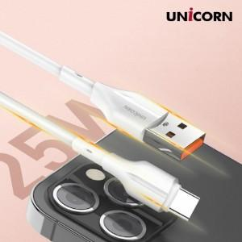

【상세/제작정보】 | USB A to C타입 25W

【인쇄/포장옵션】 | 스티커 / 포장지포장

【공급단가】 | 수량 | 200~ | 500~ | 1,000~ | 3,000~ | 5,000~
*VAT별도 | 단가 | 3,190원 | 3,070원 | 2,950원 | 2,830원 | 2,760원

【상품 URL】 | https://www.synergygift.co.kr:443/src/goods_detail.php?gdno=29888

